关系图
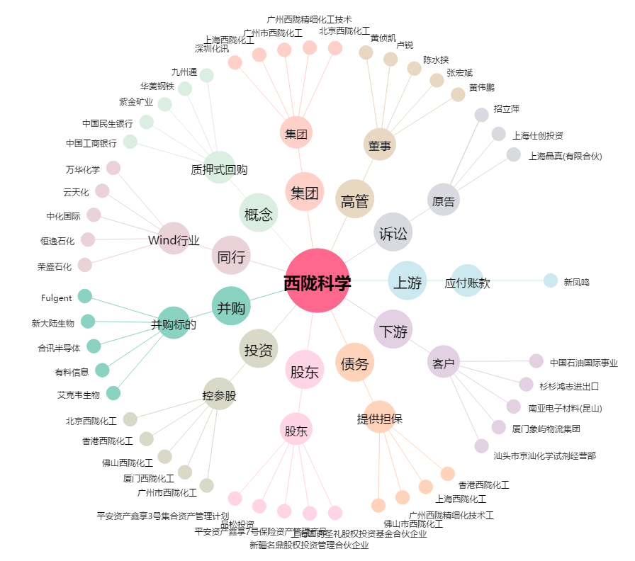
西陇科学[002584.SZ] - 关系概览图

